상품제안서
선셋 밀크글라스-오렌지브라운 | 상품코드: S41069

 |  |  |  |  |  |  | 02-713-8555 | www.synergygift.co.kr
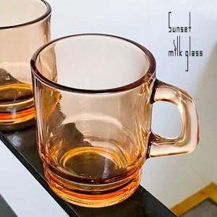

【상세/제작정보】 | <span style="font-size: 14pt;">※ 200개 미만 포장지포장 진행시 95,000원(VAT별도) 발생 됩니다.</span><p>&nbsp;</p><p><span style="font-size: 14pt;">​※ 기본수량 미만 발주 진행시 별도 문의 바랍니다.</span></p>

【인쇄/포장옵션】 | 실크 / 포장지포장별도문의

【공급단가】 | 수량 | 100~ | 300~ | 500~ | 1,000~ | 3,000~
*VAT별도 | 단가 | 4,470원 | 4,260원 | 4,080원 | 4,010원 | 3,940원

【상품 URL】 | https://www.synergygift.co.kr:443/src/goods_detail.php?gdno=41069

